Квартиры
График зависимости между переменными
x | 13.8 | 13.8 | 14 | 22.5 | 24 | 28 | 32 | 20.9 | 22 | 21.5 | 32 | 35 | 24 | 37.9 | 27.5 | 1. Построение графика зависимости
y | 33 | 40 | 36 | 60 | 55 | 80 | 95 | 70 | 46 | 53 | 95 | 75 | 63 | 112 | 70

2.1 Расчет параметров
№ п/п | x | y | x² | y² | xy | y' | y - y' | (y - y')² | A=|y-y'|/y | (x-xср)^2
1 | 33 | 13.8 | 1089 | 190.44 | 455.4 | 14.71324 | -0.91324 | 0.8340072976 | 0.066176811594 | 1067.1111111
2 | 40 | 13.8 | 1600 | 190.44 | 552 | 16.8215 | -3.0215 | 9.12946225 | 0.21894927536 | 658.77777778
3 | 36 | 14 | 1296 | 196 | 504 | 15.61678 | -1.61678 | 2.6139775684 | 0.11548428571 | 880.11111111
4 | 60 | 22.5 | 3600 | 506.25 | 1350 | 22.8451 | -0.3451 | 0.11909401 | 0.015337777778 | 32.111111111
5 | 55 | 24 | 3025 | 576 | 1320 | 21.3392 | 2.6608 | 7.07985664 | 0.11086666667 | 113.77777778
6 | 80 | 28 | 6400 | 784 | 2240 | 28.8687 | -0.8687 | 0.75463969 | 0.031025 | 205.44444444
7 | 95 | 32 | 9025 | 1024 | 3040 | 33.3864 | -1.3864 | 1.92210496 | 0.043325 | 860.44444444
8 | 70 | 20.9 | 4900 | 436.81 | 1463 | 25.8569 | -4.9569 | 24.57085761 | 0.2371722488 | 18.777777778
9 | 48 | 22 | 2304 | 484 | 1056 | 19.23094 | 2.76906 | 7.6676932836 | 0.12586636364 | 312.11111111
10 | 53 | 21.5 | 2809 | 462.25 | 1139.5 | 20.73684 | 0.76316 | 0.5824131856 | 0.035495813953 | 160.44444444
11 | 95 | 32 | 9025 | 1024 | 3040 | 33.3864 | -1.3864 | 1.92210496 | 0.043325 | 860.44444444
12 | 75 | 35 | 5625 | 1225 | 2625 | 27.3628 | 7.6372 | 58.32682384 | 0.21820571429 | 87.111111111 |  |  |  |  |  | 2. Определение уравнения
13 | 63 | 24 | 3969 | 576 | 1512 | 23.74864 | 0.25136 | 0.0631818496 | 0.010473333333 | 7.1111111111
14 | 112 | 37.9 | 12544 | 1436.41 | 4244.8 | 38.50646 | -0.60646 | 0.3677937316 | 0.016001583113 | 2146.7777778
15 | 70 | 27.5 | 4900 | 756.25 | 1925 | 25.8569 | 1.6431 | 2.69977761 | 0.059749090909 | 18.777777778
Итого | 985 | 368.9 |  |  |  |  | 0.6232 | 118.65378849 | 1.3474539652 | 7429.3333333
Ср Зн | 65.666666667 | 24.593333333 | 4807.4 | 657.85666667 | 1764.4466667 |  |  |  | 0.089830264343

2.2 Расчет коэффициентов b
b1 | 0.30118
b0 | 4.7743
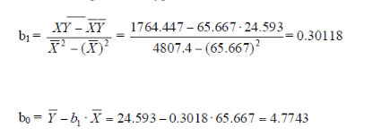

2.3 Полученное уравнение:

3. Оценка качества уравнения с помощью средней ошибки апроксимации

Aср | 8.9830264343 | %

4. Вычисление коэффициента эластичности

Э | 0.80418080781 | % | Коэффициент эластичности показывает что при увеличении площади на 1% стоимость увеличивается на 0,804%

5. Оценка тесноты связи

 | 22.255086809 |  | r | 0.9224183152
 | 7.2818007541 |  | r^2 | 0.85085554821

6. Оценить значимость коэффициентов корреляции и регрессии о критерию t-Стьюдента при уровне значимости α = 0.05.
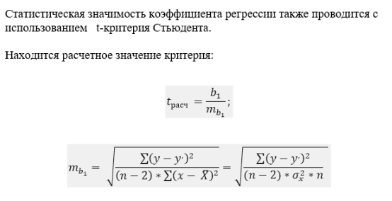

 |  |  | t | 8.6118417889

tрасч > tкр => Нулевая гипотеза отвергается
 |  |  |  |  |  |  |  |  |  | m_b1 | 0.035050499089
 |  |  |  |  |  |  |  |  |  | tрасч | 8.5927449773

7. Охарактеризовать статистическую надежность результатов регрессионного анализа с использованием критерия F-Фишера при уровне значимости α = 0.05.

 |  |  |  |  |  |  |  |  |  |  |  |  | F | 74.163818998

8. Определить прогнозное значение результативного признака, если возможное значение факторного признака составит 1.2 от его среднего уровня по совокупности.

x = xср * 1,2 |  | 78.8

y | 28.507284

